Instrucciones jornadas

GESTIÓN DE JORNADAS · CÁDIZ C.F. CADETE FEMENINO 2026/2027

1 | Abra la pestaña de la jornada correspondiente.
2 | Seleccione TITULAR, SUPLENTE, RESERVA o NO CONVOCADA.
3 | Introduzca los minutos de cada parte.
4 | Registre tarjetas, lesiones e incidencias.
5 | Registre cada gol solamente en el bloque de goles de esa jornada.

Cromos jugadoras
CÁDIZ C.F. - CROMOS DE JUGADORAS 2026/2027
Fotografías enlazadas por nombre deportivo. Los espacios pendientes podrán sustituirse cuando se incorporen nuevas imágenes.

#01 JULIA |  |  |  |  | #02 ALBA |  |  |  |  | #03 MARGARITA
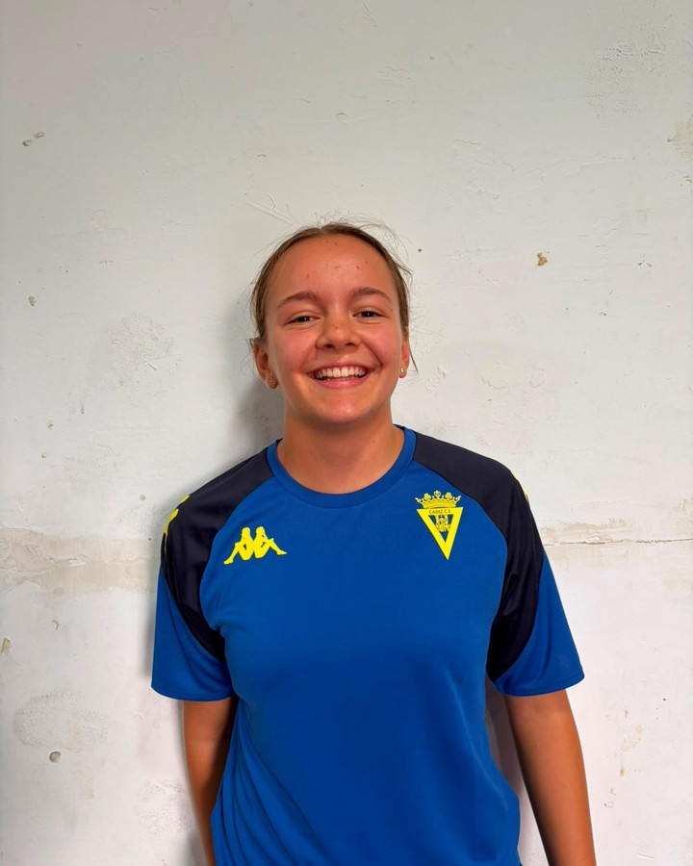 |  |  |  |  | 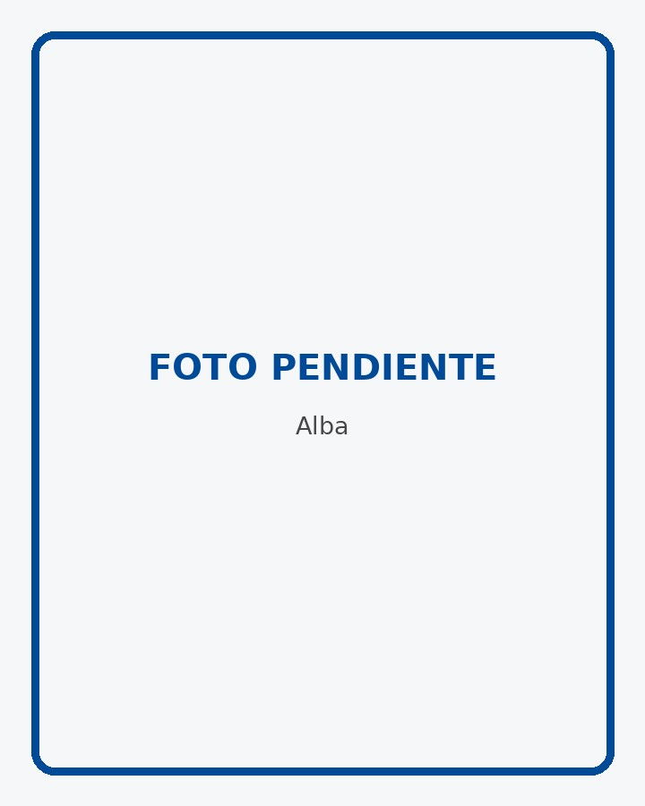 |  |  |  |  | 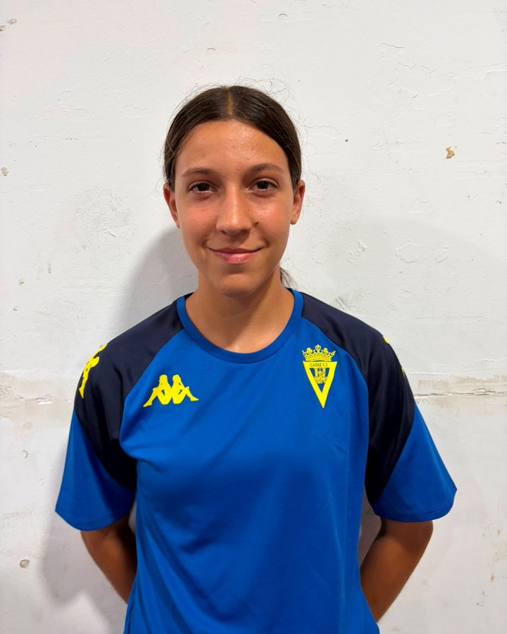

PORTERA |  |  |  |  | L.D. |  |  |  |  | L.I.
MINUTOS | GOLES | ASIST. | CÁDIZ C.F. | G. REC. | MINUTOS | GOLES | ASIST. | CÁDIZ C.F. | G. REC. | MINUTOS | GOLES | ASIST. | CÁDIZ C.F. | G. REC.
45 | 0 | 0 |  | 0 | 63 | 0 | 0 |  | 0 | 61 | 0 | 0 |  | 0
FOTO DISPONIBLE |  |  |  |  | FOTO PENDIENTE - ESPACIO RESERVADO |  |  |  |  | FOTO DISPONIBLE

#04 VALENTINA |  |  |  |  | #05 AINHOA |  |  |  |  | #06 PATRI
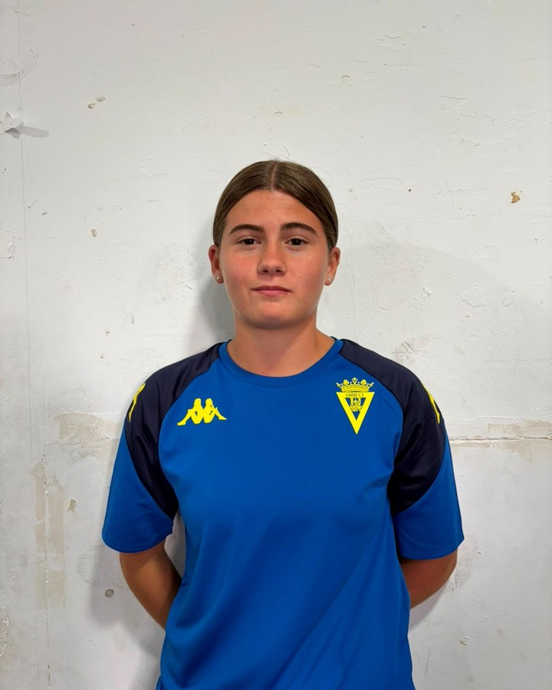 |  |  |  |  |  |  |  |  |  | 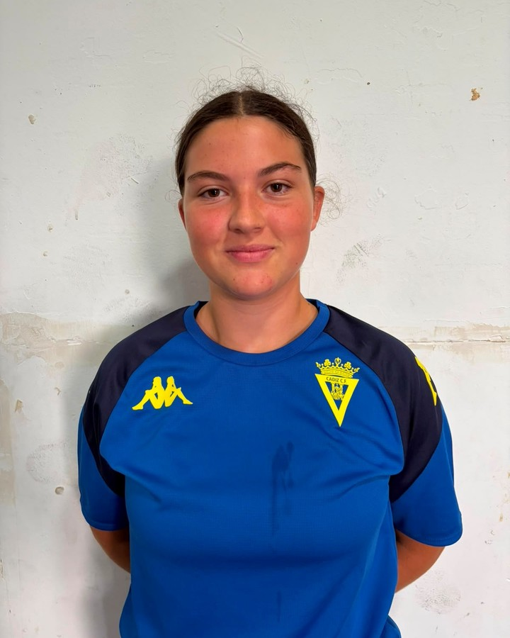

CENTRAL / M.C. |  |  |  |  | CENTRAL |  |  |  |  | M.C.
MINUTOS | GOLES | ASIST. | CÁDIZ C.F. | G. REC. | MINUTOS | GOLES | ASIST. | CÁDIZ C.F. | G. REC. | MINUTOS | GOLES | ASIST. | CÁDIZ C.F. | G. REC.
90 | 0 | 0 |  | 0 | 63 | 0 | 0 |  | 0 | 64 | 0 | 0 |  | 0
FOTO DISPONIBLE |  |  |  |  | FOTO PENDIENTE - ESPACIO RESERVADO |  |  |  |  | FOTO DISPONIBLE

#07 NEREA |  |  |  |  | #08 CAYE |  |  |  |  | #09 VIRGINIA
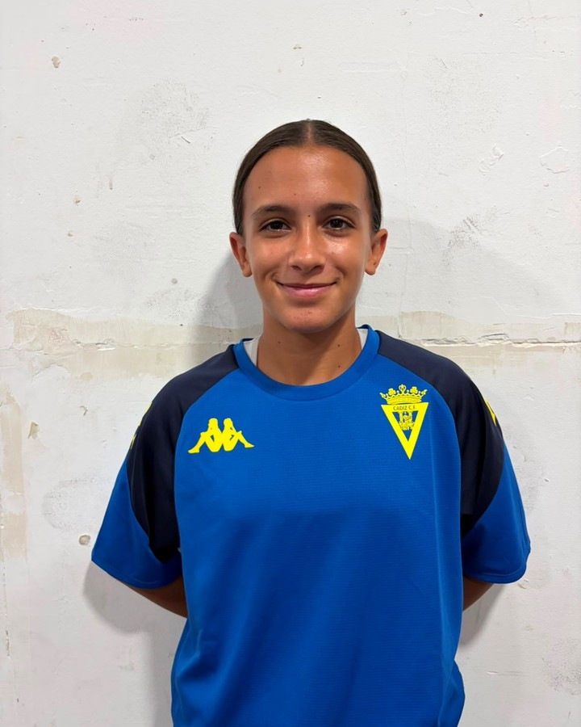 |  |  |  |  |  |  |  |  |  | 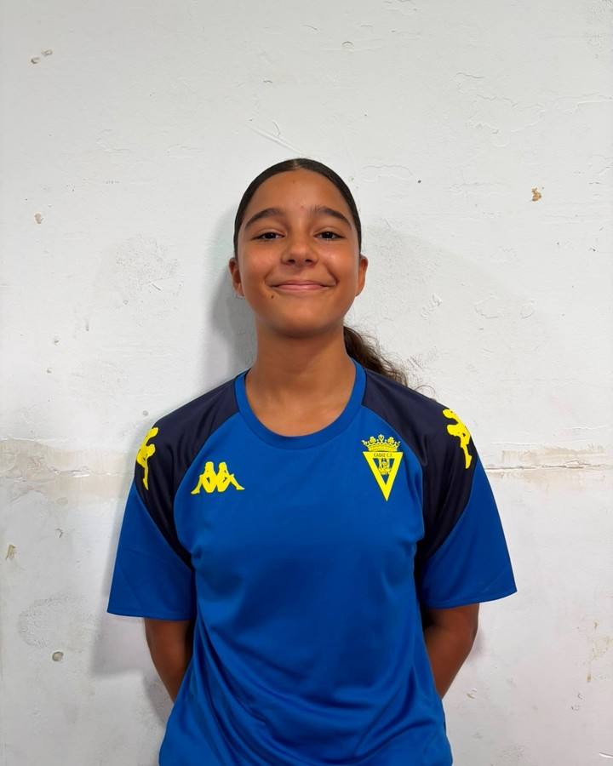

EXT. |  |  |  |  | L.I. / M.C. |  |  |  |  | DELANTERA / EXT.
MINUTOS | GOLES | ASIST. | CÁDIZ C.F. | G. REC. | MINUTOS | GOLES | ASIST. | CÁDIZ C.F. | G. REC. | MINUTOS | GOLES | ASIST. | CÁDIZ C.F. | G. REC.
56 | 0 | 0 |  | 0 | 43 | 1 | 0 |  | 0 | 64 | 0 | 0 |  | 0
FOTO DISPONIBLE |  |  |  |  | FOTO PENDIENTE - ESPACIO RESERVADO |  |  |  |  | FOTO DISPONIBLE

#10 GUZMÁN |  |  |  |  | #11 MARIANA A. |  |  |  |  | #12 MARTA
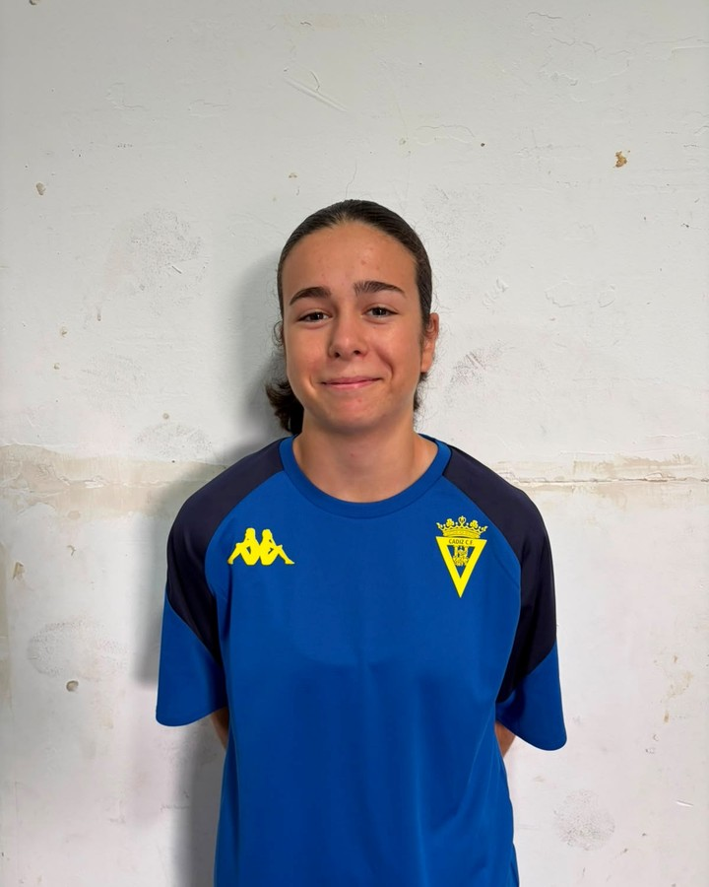 |  |  |  |  | 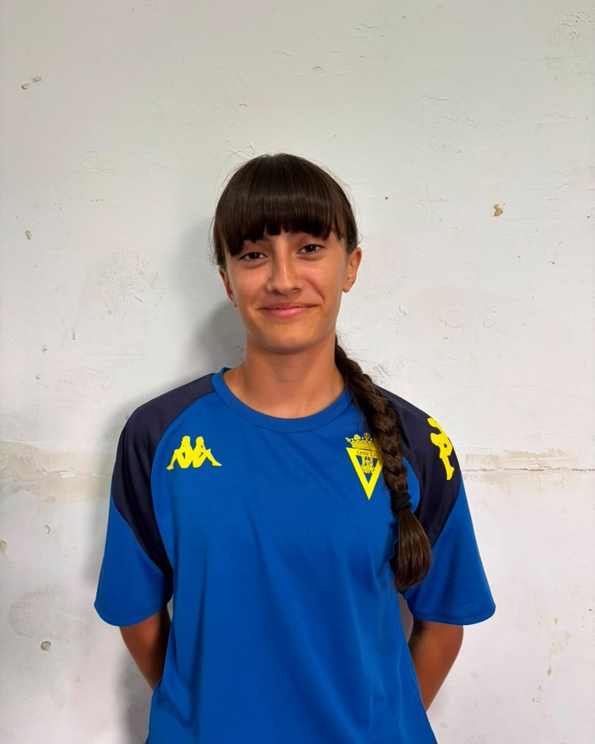 |  |  |  |  | 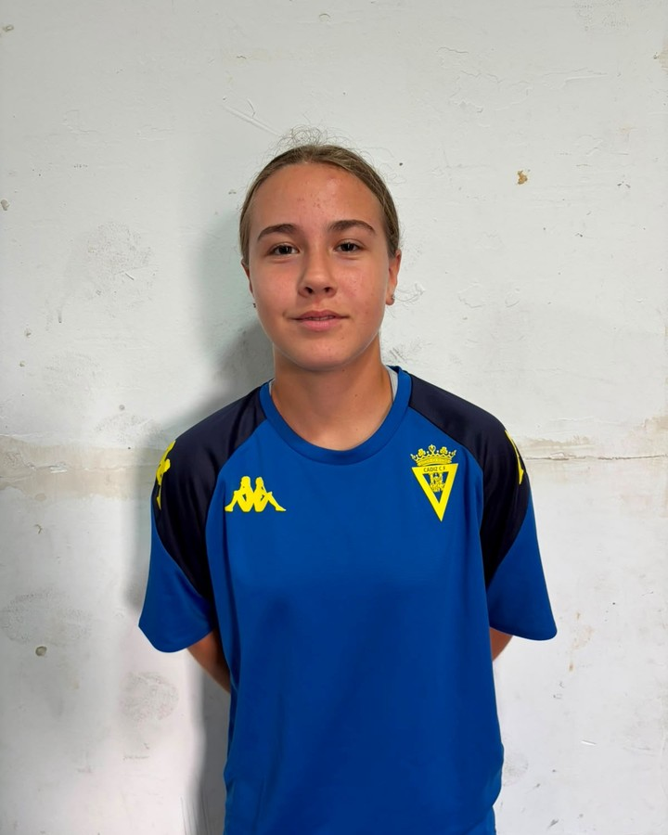

M.P. / EXT. |  |  |  |  | EXT. |  |  |  |  | CENTRAL
MINUTOS | GOLES | ASIST. | CÁDIZ C.F. | G. REC. | MINUTOS | GOLES | ASIST. | CÁDIZ C.F. | G. REC. | MINUTOS | GOLES | ASIST. | CÁDIZ C.F. | G. REC.
73 | 0 | 0 |  | 0 | 75 | 0 | 1 |  | 0 | 45 | 0 | 0 |  | 0
FOTO DISPONIBLE |  |  |  |  | FOTO DISPONIBLE |  |  |  |  | FOTO DISPONIBLE

#13 CARLOTA |  |  |  |  | #14 ARI |  |  |  |  | #15 LUCÍA M.
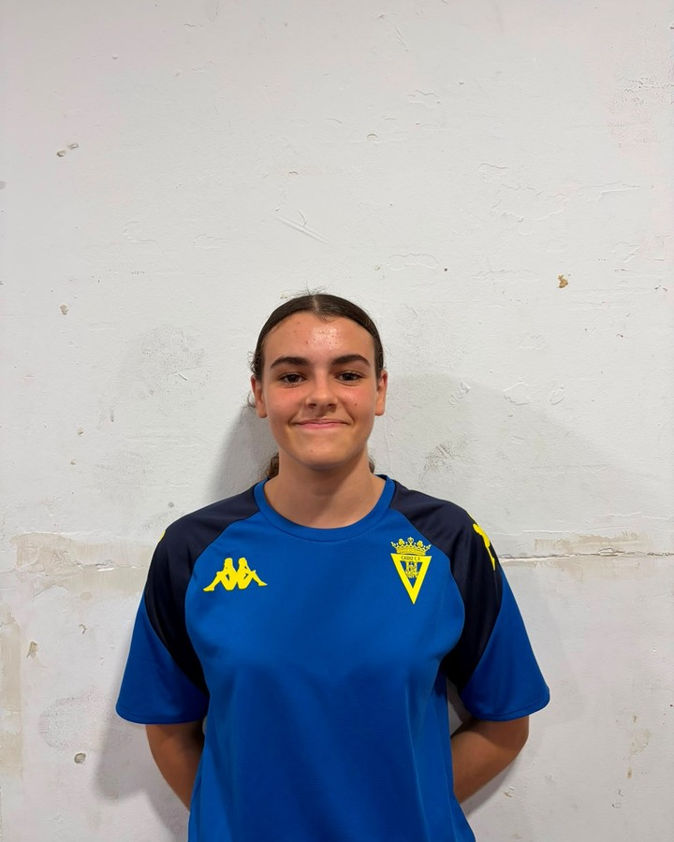 |  |  |  |  | 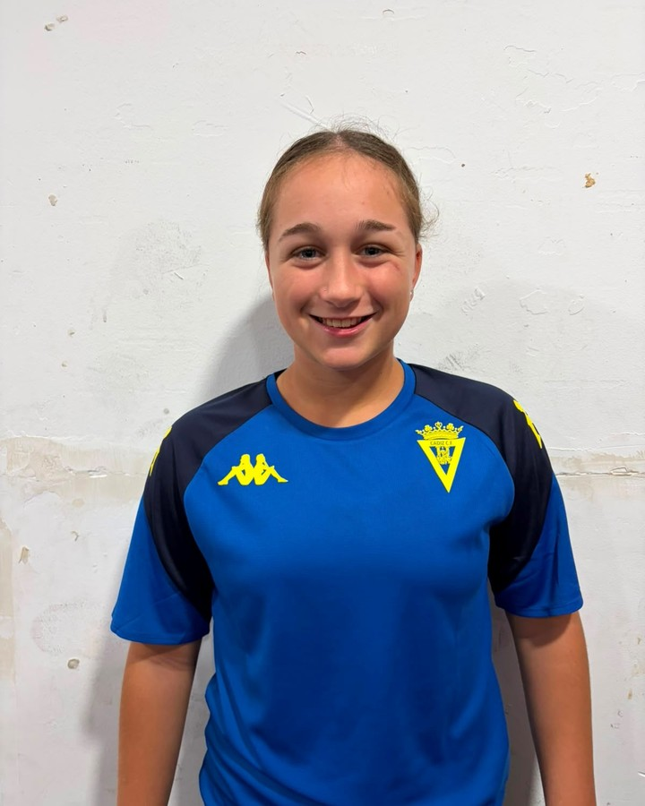 |  |  |  |  | 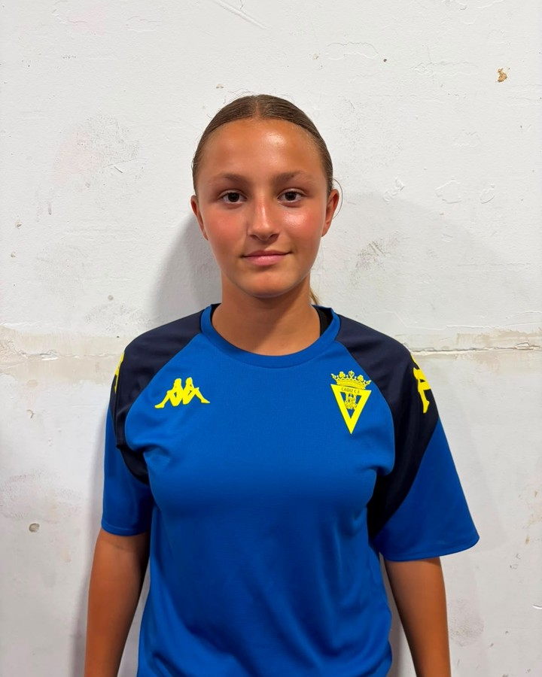

PORTERA |  |  |  |  | EXT. / DEL. |  |  |  |  | EXT.
MINUTOS | GOLES | ASIST. | CÁDIZ C.F. | G. REC. | MINUTOS | GOLES | ASIST. | CÁDIZ C.F. | G. REC. | MINUTOS | GOLES | ASIST. | CÁDIZ C.F. | G. REC.
45 | 0 | 0 |  | 1 | 15 | 0 | 0 |  | 0 | 34 | 0 | 0 |  | 0
FOTO DISPONIBLE |  |  |  |  | FOTO DISPONIBLE |  |  |  |  | FOTO DISPONIBLE

#16 ANA |  |  |  |  | #17 MARTA G. |  |  |  |  | #18 ROCÍO
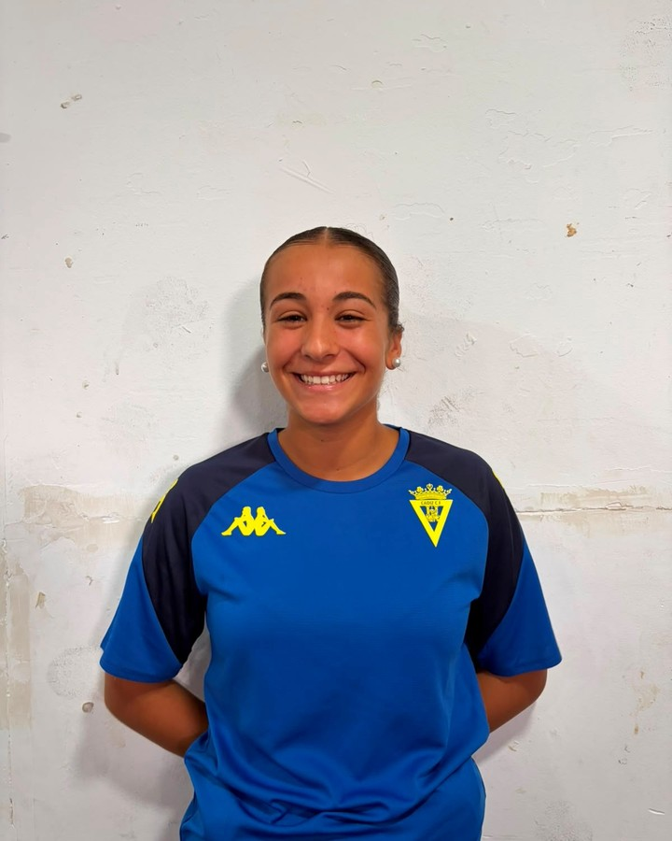 |  |  |  |  |  |  |  |  |  | 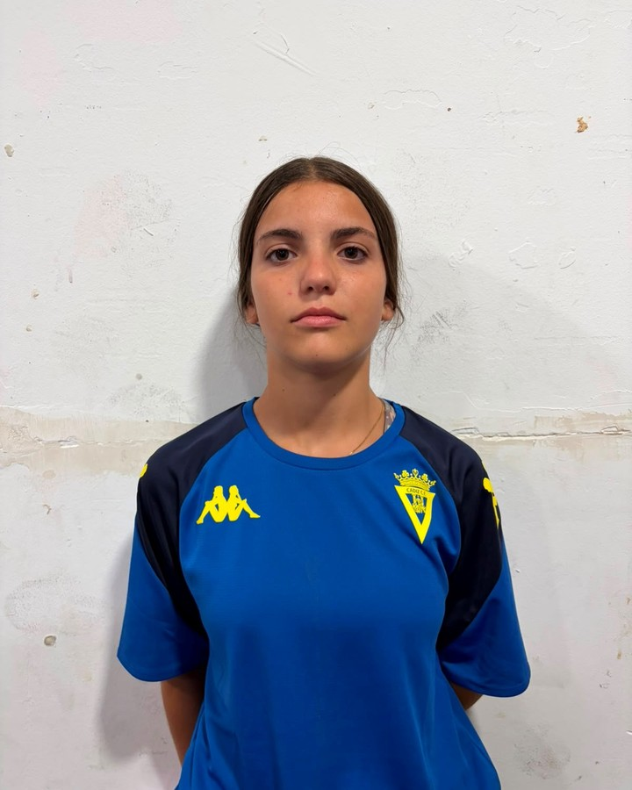

DELANTERA / M.P. |  |  |  |  | M.C. |  |  |  |  | M.C.
MINUTOS | GOLES | ASIST. | CÁDIZ C.F. | G. REC. | MINUTOS | GOLES | ASIST. | CÁDIZ C.F. | G. REC. | MINUTOS | GOLES | ASIST. | CÁDIZ C.F. | G. REC.
40 | 1 | 0 |  | 0 | 26 | 0 | 0 |  | 0 | 64 | 0 | 0 |  | 0
FOTO DISPONIBLE |  |  |  |  | FOTO PENDIENTE - ESPACIO RESERVADO |  |  |  |  | FOTO DISPONIBLE

#19 MARIANA |  |  |  |  | #20 MARIEL |  |  |  |  | #21 ADRI
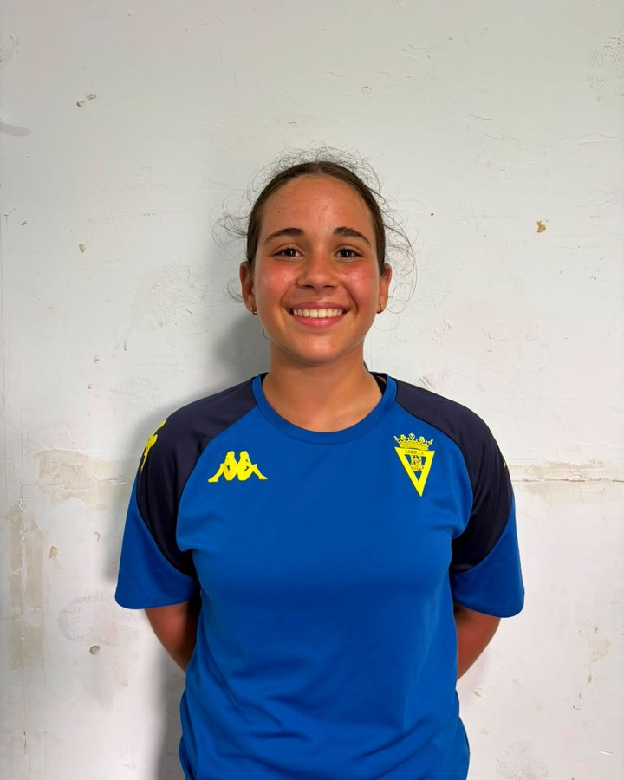 |  |  |  |  | 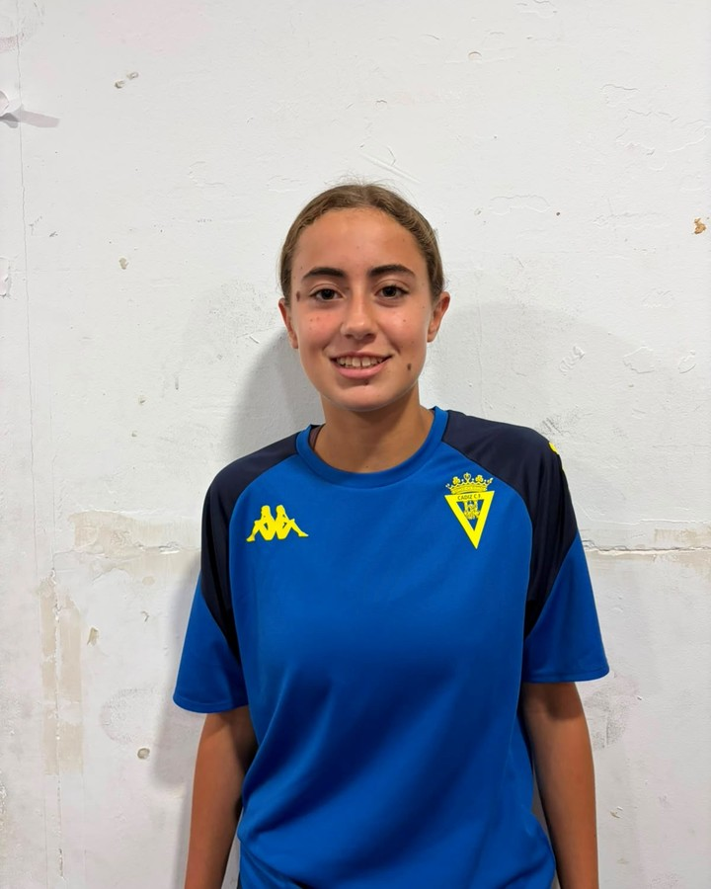 |  |  |  |  | 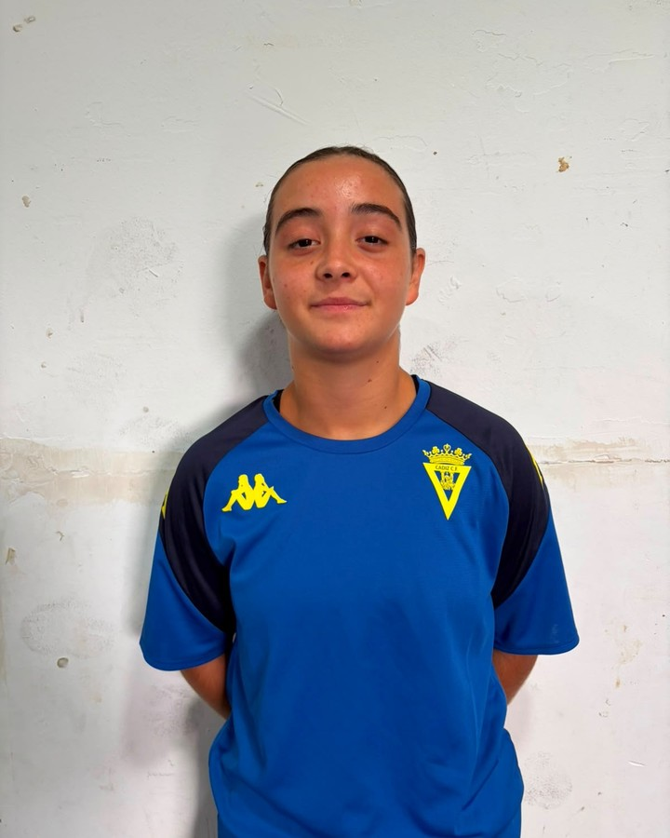

PORTERA |  |  |  |  | L.I. / L.D. / CENTRAL |  |  |  |  | M.P.
MINUTOS | GOLES | ASIST. | CÁDIZ C.F. | G. REC. | MINUTOS | GOLES | ASIST. | CÁDIZ C.F. | G. REC. | MINUTOS | GOLES | ASIST. | CÁDIZ C.F. | G. REC.
0 | 0 | 0 |  | 0 | 0 | 0 | 0 |  | 0 | 0 | 0 | 0 |  | 0
FOTO DISPONIBLE |  |  |  |  | FOTO DISPONIBLE |  |  |  |  | FOTO DISPONIBLE

#22 LUCÍA R. |  |  |  |  | #23 PAULA
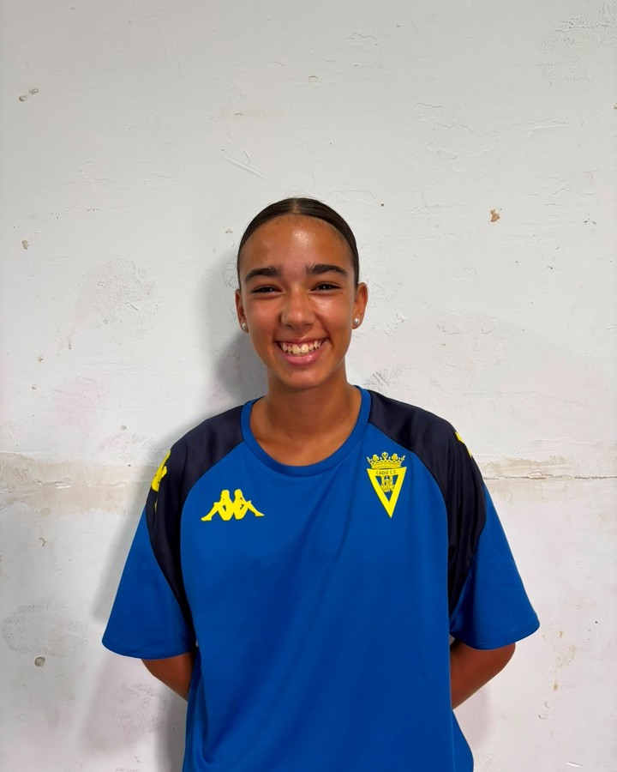 |  |  |  |  | 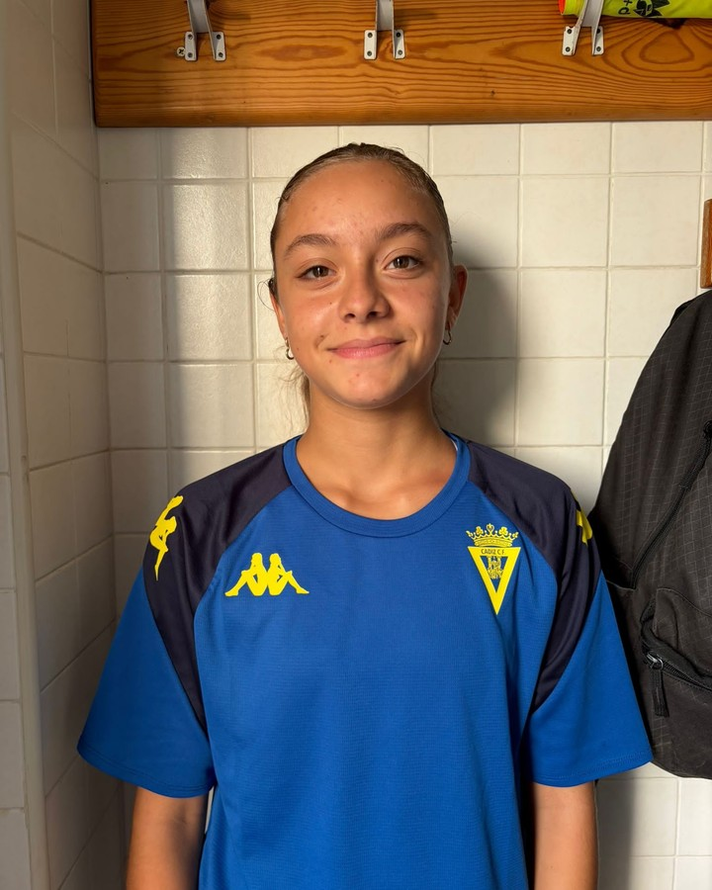

DELANTERA |  |  |  |  | M.C.
MINUTOS | GOLES | ASIST. | CÁDIZ C.F. | G. REC. | MINUTOS | GOLES | ASIST. | CÁDIZ C.F. | G. REC.
0 | 0 | 0 |  | 0 | 0 | 0 | 0 |  | 0
FOTO DISPONIBLE |  |  |  |  | FOTO DISPONIBLE

